상품제안서
뉴핸들메쉬 M2형 여행용세트 | 상품코드: S21789

 |  |  |  |  |  |  | 02-713-8555 | www.synergygift.co.kr
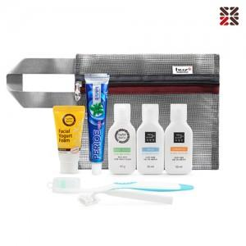

【상세/제작정보】

【인쇄/포장옵션】 | 실크 / 개별케이스

【공급단가】 | 수량 | 50~ | 100~ | 500~ | 1,000~ | 3,000~
*VAT별도 | 단가 | 8,580원 | 8,380원 | 7,840원 | 7,690원 | 7,540원

【상품 URL】 | https://www.synergygift.co.kr:443/src/goods_detail.php?gdno=21789

